상품제안서
아크릴 캐릭터 마그넷(주문제작형) | 상품코드: S37688

 |  |  |  |  |  |  | 02-713-8555 | www.synergygift.co.kr
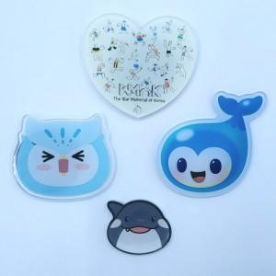

【상세/제작정보】 | <p><span style="font-size: 14pt;">인쇄사이즈 5*5cm 기준입니다.(초과시 추가비용 발생됩니다. 디자인 확인 필요합니다.)</span></p>

【인쇄/포장옵션】 | 풀칼라 / OPP(비닐)

【공급단가】 | 수량 | 1,000~ | 2,000~ | 3,000~ | 5,000~ | 10,000~
*VAT별도 | 단가 | 1,620원 | 1,560원 | 1,500원 | 1,440원 | 1,400원

【상품 URL】 | https://www.synergygift.co.kr:443/src/goods_detail.php?gdno=37688

